2023_10_data
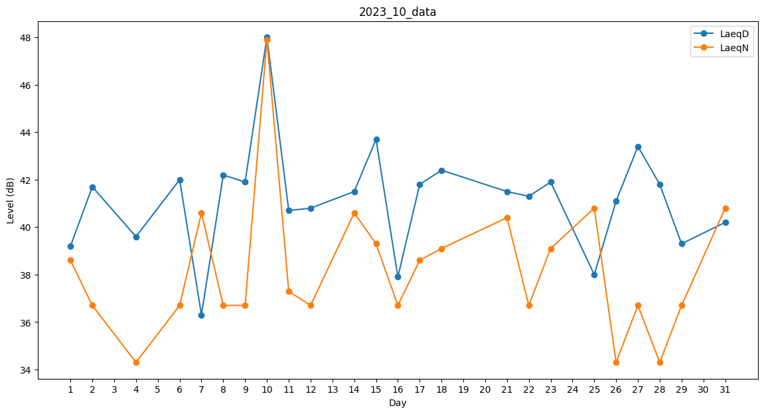
Day | LaeqD | LaeqN
1 | 39.2 | 38.6
2 | 41.7 | 36.7
3 | 0 | 34.3
4 | 39.6 | 34.3
5 | 41.8 | 0
6 | 42 | 36.7
7 | 36.3 | 40.6
8 | 42.2 | 36.7
9 | 41.9 | 36.7
10 | 48 | 47.9
11 | 40.7 | 37.3
12 | 40.8 | 36.7
13 | 0 | 0
14 | 41.5 | 40.6
15 | 43.7 | 39.3
16 | 37.9 | 36.7
17 | 41.8 | 38.6
18 | 42.4 | 39.1
19 | 0 | 0
20 | 0 | 0
21 | 41.5 | 40.4
22 | 41.3 | 36.7
23 | 41.9 | 39.1
24 | 0 | 0
25 | 38 | 40.8
26 | 41.1 | 34.3
27 | 43.4 | 36.7
28 | 41.8 | 34.3
29 | 39.3 | 36.7
30 | 40.3 | 0
31 | 40.2 | 40.8

